3-2. 평가(시험)
3-2. 평가내용-시험
차시 | 문항유형 | 문항번호 | 평가문항 |  |  |  |  |  | 정답 및 해설 |  | 채점기준 | 배점 | 문항출제목표 (※서술형 문항만 기재) | NCS 능력단위 분류번호 및 능력단위 명 | NCS 능력단위 요소 분류번호 및 능력단위요소 명
 |  |  | 문제 | 보기1 | 보기2 | 보기3 | 보기4 | 보기5 | 정답 | 해설
1 | 선다형 | 1 | 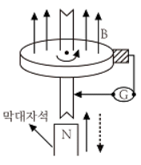 다음 중 막대자석 위쪽에 동축 도체 원판을 놓고 회로의 한 끝은 원판의 주변에 접촉시켜 회전하도록 해놓은 그림과 같은 Faraday 원판 실험을 할 때 검류계에 전류가 흐르지 않는 경우는? | 자석만을 일정한 방향으로 회전시킬 때 | 원판만을 일정한 방향으로 회전시킬 때 | 자석을 축 방향으로 전진시킨 후 후퇴시킬 때 | 원판과 자석을 동시에 같은 방향, 같은 속도로 회전시킬 때 |  | 4 | Faraday 법칙에 따라, 자속변화가 있을 때 전압이 유도되고 그 결과가 전류가 검류계에 흐릅니다. 원판과 자석을 동시에 같은 방향, 같은 속도로 회전시키는 경우 자속변화가 없습니다. | 정오답 | 5
1 | 선다형 | 2 | 자기회로에서 자기 저항 (또는 릴럭턴스) 관계로 옳은 것은? | 자기 회로의 길이에 비례한다. | 자기회로의 단면적에 비례한다. | 자성체에 비투자율에 비례한다. | 자성체의 비투자율의 제곱에 비례한다. |  | 1 |  | 정오답 | 5
1 | 선다형 | 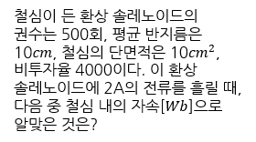 3 |  |  |  |  |  |  | 3 | 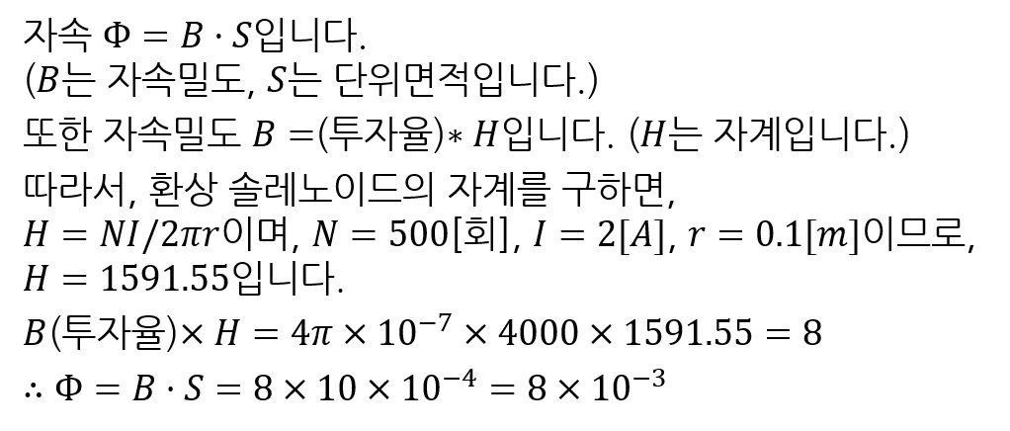 | 정오답 | 5
1 | 선다형 | 4 | 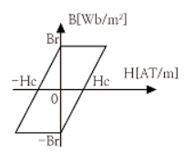 |  |  |  |  |  | 4 | 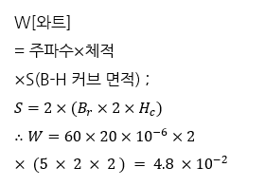 | 정오답 | 5
1 | 선다형 | 5 | 구리 도체에 일정한 전류가 한 방향으로 흐르고 있을 때 다음 중 도체로부터 r만큼 떨어진 점과 2r만큼 떨어진 점과의 자계의 비로 옳은 것은? | 1 |  | 2 | 4 |  | 3 |  | 정오답 | 5
1 | 선다형 | 6 | 다음 중 발전기의 유도전압의 방향을 나타내는 법칙으로 옳은 것은? | Faraday 전압유도법칙 또는 Fleming의 오른손 법칙 | Fleming의 왼손 법칙 | Lenz의 법칙 | Ampere의 오른나사의 법칙 |  | 1 | Fleming의 왼손 법칙은 전동기의 유도전압방향입니다. | 정오답 | 5
1 | 선다형 | 7 | 무한장 직선 도체에 전류를 통했을 때 10[㎝] 떨어진 점의 자계의 세기가 2[AT/m]라면 전류의 크기는 약 몇 A 인가? | 1.26 | 2.16 | 2.84 | 3.14 |  | 1 | 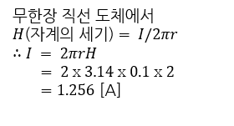 | 정오답 | 5
2 | 선다형 | 8 |  | 1.25배 | 1.2배 | 0.83배 | 0.8배 |  | 3 |  | 정오답 | 5
2 | 선다형 | 9 | 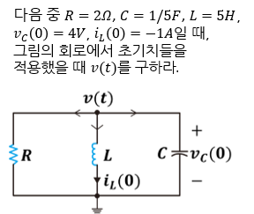 |  |  |  |  |  | 4 | 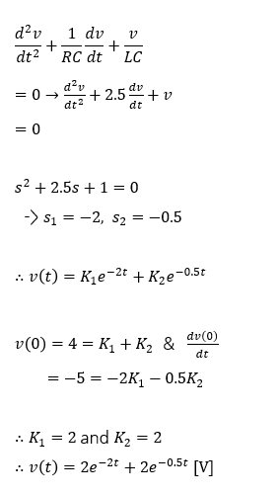 | 정오답 | 5
2 | 선다형 | 10 |  |  |  |  |  |  | 2 | 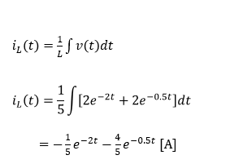 | 정오답 | 5
2 | 선다형 | 11 | 100[V], 60[W]의 전구에 50[V]를 가했을 때, 전류는 몇 A인가? | 0.3[A] | 0.4[A] | 0.5[A] | 0.7[A] |  | 1 | 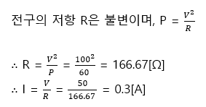 | 정오답 | 5
2 | 선다형 | 12 | 인덕턴스 0.5H에 주파수가 60 Hz이고 전압이 220V인 교류 전압이 가해질 때 흐르는 전류는 약 몇 A 인가? | 0.59 | 0.87 | 0.97 | 1.17 |  | 4 | 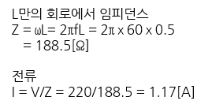 | 정오답 | 5
2 | 선다형 | 13 |  | 24 | 31 | 41 | 55 |  | 1 | 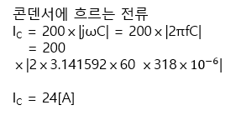 | 정오답 | 5
2 | 선다형 | 14 |  |  |  |  |  |  | 2 | 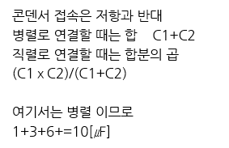 | 정오답 | 5
2 | 선다형 | 15 | 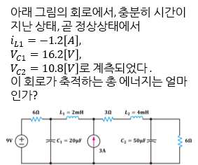 | 9.75[mJ] | 13.46[mJ] | 17.85[mJ] | 23.45[mJ] |  | 2 | 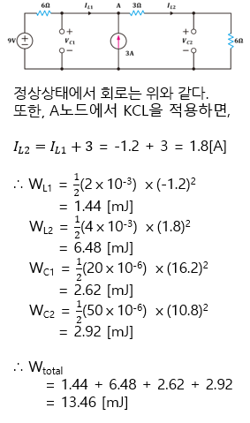 | 정오답 | 5
3 | 선다형 | 16 | 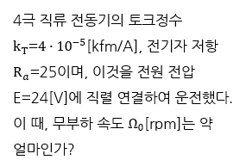 | 5841[rpm] | 2287[rpm] | 1125[rpm] | 894[rpm] |  | 1 | 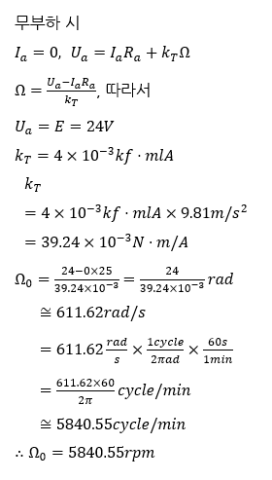 | 정오답 | 5
3 | 선다형 | 17 | 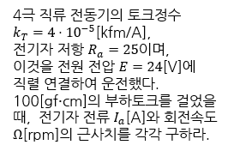 | 0[A], 4320[rpm] | 0.125[A], 2115[rpm] | 0.25[A], 4320[rpm] | 0.5[A], 8640[rpm] |  | 3 | 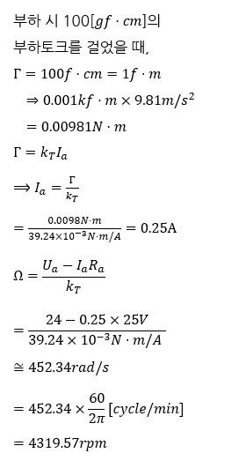 | 정오답 | 5
3 | 선다형 | 18 | 영구 직류 전동기의 현재 속도가 1,000 [rpm]이고, 동일한 부하에서 단자 전압, 전기자 저항을 모두 2배로 증가시킬 때, 전동기의 회전 속도[rpm]로 옳은 것은? (단, 전기자 반작용 및 브러시 접촉에 의한 전압 강하는 무시한다.) | 500[rpm] | 1000[rpm] | 2000[rpm] | 4000[rpm] |  | 3 |  | 정오답 | 5
3 | 선다형 | 19 | 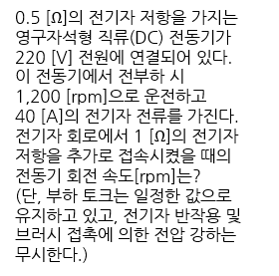 | 800[rpm] | 960[rpm] | 1400[rpm] | 1500[rpm] |  | 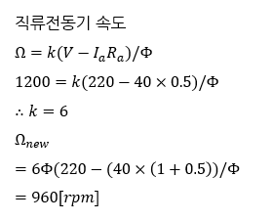 2 |  | 정오답 | 5
3 | 선다형 | 20 | 다음 중 플레밍의 왼손법칙과 관계가 없는 것은? | 자속 하에 전류도체의 회전력 방향을 결정한다. | 전동기의 원리이다. | 자계 속에서 전류가 흐르는 도선이 받는 힘의 방향에 대해 설명할 수 있다. | 발전기의 원리에 대해 설명할 수 있다. |  | 4 | 발전기는 플레밍의 오른손법칙으로 설명 가능합니다. | 정오답 | 5
3 | 선다형 | 21 | 다음 중 플레밍의 오른손법칙과 관계가 없는 것은? | Faraday 법칙에 의한 전자기유도 현상과 관련이 있다. | 자기장 속에서 도선 또는 도체가 힘을 받을 때 유도되는 전류의 방향에 대해 설명할 수 있다. | 전동기의 원리에 대해 설명할 수 있다. | 발전기의 원리에 대해 설명할 수 있다. |  | 3 | 전동기는 플레밍의 왼손법칙으로 설명 가능합니다. | 정오답 | 5
3 | 선다형 | 22 | 다음 중 역기전력과 관계가 없는 것은? | 움직이는 자석으로 전류를 흐르게 하는 힘이다. | 전선을 감은 코일에 전류를 흐르게 하는 힘이다. | 플레밍의 오른손법칙과 관련된 힘이다. | Ampere의 법칙에서 기원한 힘이다. |  | 4 | Ampere의 법칙은 자계유도현상에 대해 설명합니다. | 정오답 | 5
4 | 선다형 | 23 | 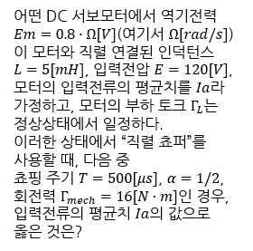 | 5[A] | 10[A] | 20[A] | 40[A] |  | 3 | 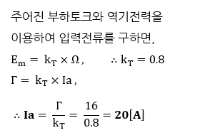 | 정오답 | 5
4 | 선다형 | 24 | 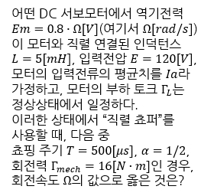 |  |  |  |  |  | 4 | 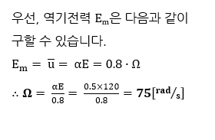 | 정오답 | 5
4 | 선다형 | 25 | 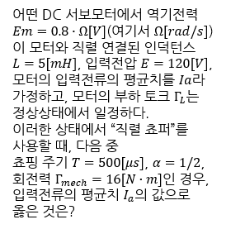 | 5[A] | 10[A] | 20[A] | 40[A] |  | 1 | 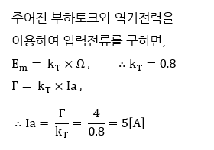 | 정오답 | 5
4 | 선다형 | 26 | 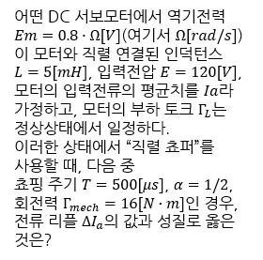 | 10[A] | 20[A] | 30[A] | 60[A] |  | 3 | 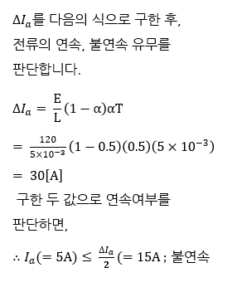 | 정오답 | 5
4 | 선다형 | 27 | 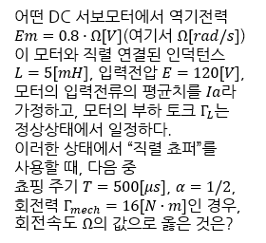 |  |  |  |  |  | 4 | 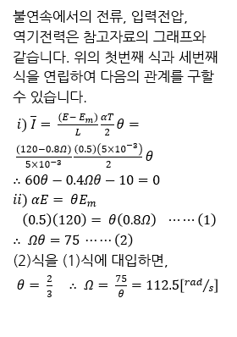 | 정오답 | 5
4 | 선다형 | 28 | 다음 중 DC 서보모터의 장점으로 옳지 않은 것은? | 제어의 용이성 | 구조의 단순성 | 브러시와 정류자의 존재 | 전류로 창출 가능한 회전력 |  | 3 | 브러시와 정류자의 존재는 DC 서보모터의 단점입니다. | 정오답 | 5
4 | 선다형 | 29 | 다음 중 DC 서보모터 폐루프 전류제어와 관계 없는 것은? | 직렬형 쵸퍼 | 연속제어 | 인버터 | 불연속제어 |  | 3 | 인버터는 3상 교류 모터의 전류제어용입니다. | 정오답 | 5
5 | 선다형 | 30 | 다음 전력전환 방식 중 DC 전압을 높은 전압에서 낮은 전압으로 변환하는 장치로 옳은 것은? | 인버터 | 반파정류기 | 벅 컨버터 | 부스트 컨버터 |  | 3 | DC 전압을 높은 데서 낮은 데로 변환하는 것은 벅 컨버터, 벅 쵸퍼 또는 강압 쵸퍼 등으로, 낮은 데서 높은 데로 변환하는 것은 부스트 컨버터, 부스트 쵸퍼 또는 승압 쵸퍼 등으로 부릅니다. | 정오답 | 5
5 | 선다형 | 31 | 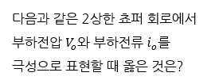 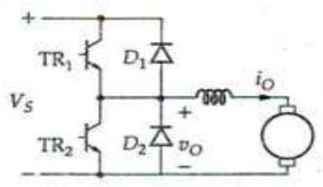 |  |  |  |  |  | 3 | 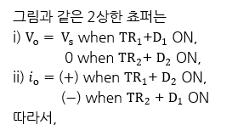 | 정오답 | 5
5 | 선다형 | 32 | 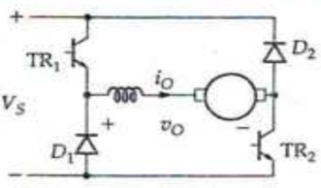 |  |  |  |  |  | 4 | 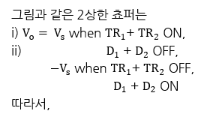 | 정오답 | 5
5 | 선다형 | 33 | 다음 중 2상한 쵸퍼(2Q chopper)와 관계 없는 것은? | 2상한 또는 양방 부하전류 흐름이 가능하다. | 부하 측의 전압의 극성을 변경 가능하다. | 부하 측의 전류의 극성을 변경 가능한 것도 있다. | 모터와 직렬인 인덕터는 필요 없다. |  | 4 | 2상한 쵸퍼는 반드시 모터와 직렬인 인덕터가 있어야 합니다. | 정오답 | 5
5 | 선다형 | 34 | 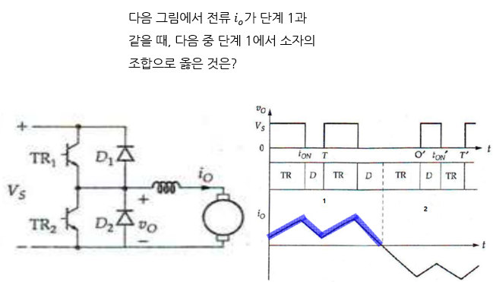 |  |  |  |  |  | 1 | 다음 그림과 같은 상황에서 1단계가 나타납니다. | 정오답 | 5
5 | 선다형 | 35 | 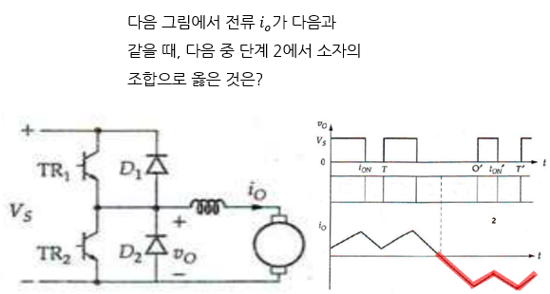 |  |  |  |  |  | 3 | 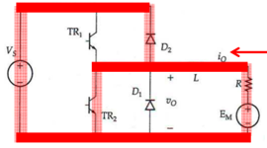 | 정오답 | 5
5 | 선다형 | 36 | 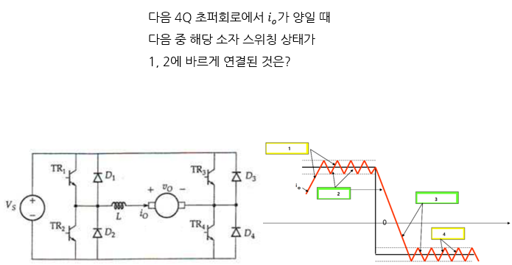 |  |  |  |  |  | 1 |  | 정오답 | 5
5 | 선다형 | 37 |  |  |  |  |  |  | 3 |  | 정오답 | 5
6 | 선다형 | 38 | 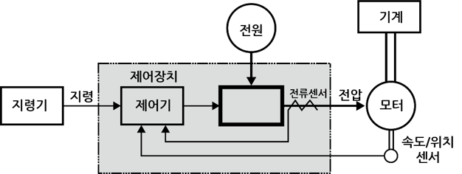 다음 그림의 전동기 구동시스템에서 비어있는 곳에 들어갈 구성품으로 옳은 것은? | 전력변환기 | ADC | DAC | 디지털 제어기 |  | 1 | 전동기 구동시스템에서 제어기 출력을 받아 모터에 적용해야 되는 물리량 (전압 등)을 생성하는 장치는 전력변환기이며, 여기에는 DC초퍼, 삼상 PWM인버터, 위상제어정류기 등이 있습니다. | 정오답 | 5
6 | 선다형 | 39 | 다음 중 영구자석형 DC서보모터를 속도/전압 형태의 블록도로 모델링할 때 필요없는 식은? | 역기전력식 | 고정자 전압방정식 | 토크식 | 회전체 평형식 |  | 1 | 영구자서형 DC 서보모터는 영구자석형이므로 고정자 전압방정식은 존재하지 않으며, 대신 전기자로 만들어진 회전자 전압방정식이 필요합니다. | 정오답 | 5
6 | 선다형 | 40 | 다음 그림은 영구자석형 DC서보모터를 속도/전압 형태의 블록도로 나타낸 것이다. 이를 전달함수로 구하고자 할 때 다음 중 옳은 것은? |  |  |  |  |  | 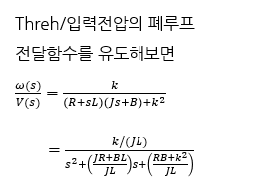 3 |  | 정오답 | 5
6 | 선다형 | 41 | 다음 중 전동기 구동시스템에서 직렬접속을 하는 이유로 옳지 않은 것은? | 속도 제어기 설계 시 전류 제한이 용이하다. | Inner loop의 대역을 outer loop의 대역보다 작게 둔다. | Inner loop의 특성을 전달함수로 표현하여 outer loop 제어기 설계가 용이하다. | 위치 제어기 설계 시 속도 제한이 용이하다. |  | 2 | Inner loop의 대역을 outer loop의 대역보다 대략 10배 정도 크게 설계합니다. | 정오답 | 5
6 | 선다형 | 42 | 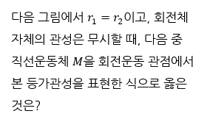 |  |  |  |  |  | 2 | 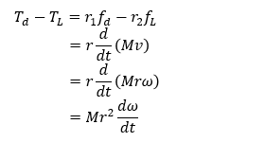 | 정오답 | 5
6 | 선다형 | 43 | 다음 중 기어를 공학적으로 모델링할 때 합리적 가정으로 둘 수 없는 것은? | 기어에 의한 손실은 없다. | 기어 자체관성은 무시한다. | 백래쉬는 무시할 수 있다. | 등가관성은 두 관성의 단순 합으로 표현가능하다. |  | 4 |  | 정오답 | 5
6 | 선다형 | 44 | 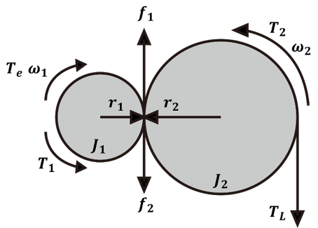 다음 중 그림과 같은 기어 설명도에서 합리적 가정 하에서 옳지 않은 식은? |  |  |  |  |  | 3 | 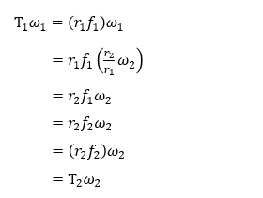 | 정오답 | 5
7 | 선다형 | 45 | 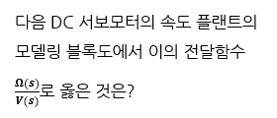 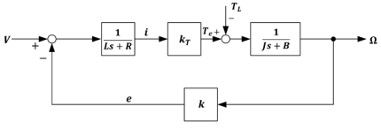 |  |  |  |  |  | 3 | 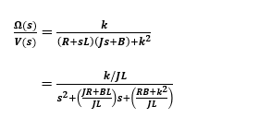 | 정오답 | 5
7 | 선다형 | 46 | 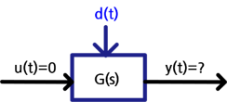 다음 중 그림과 같은 시스템에서 점근적 안정을 보장하는 조건 중 전달함수 Y(s)/U(s)와 관련하여 옳은 것은? | 전달함수의 분자를 0으로 해가 존재해야 한다. | 전달함수의 분모를 0으로 하는 해가 존재해야 한다. | 전달함수의 분모를 0으로 하는 해의 실수부가 양이어야 한다. | 전달함수의 분모를 0으로 하는 해의 실수부가 음이어야 한다. |  | 4 | 점근적 안정을 보장하는 조건은 전달함수의 분모를 0으로 하는 해의 실수가 음이어야 합니다. | 정오답 | 5
7 | 선다형 | 47 | 다음 중 표준 2차 지연시스템의 단위 계단함수 응답특성에 속하지 않는 것은? | 초월제동 | 부족제동 | 임계제동 | 과제동 |  | 1 | 표준 2차 지연시스템의 단위 계단함수 응답특성에는 무제동, 과제동, 부족제동, 임계제동 등이 있습니다. | 정오답 | 5
7 | 선다형 | 48 | 다음 중 표준 2차 지연시스템의 단위 계단함수 응답특성에서 부족제동 응답에서 성능을 정의하는 것으로 옳지 않은 것은? | 상승시간 | 최소치 도달시간 | 2% 안정도달시간 | 최대출력치 |  | 2 |  | 정오답 | 5
7 | 선다형 | 49 |  |  |  |  |  |  | 3 |  | 정오답 | 5
7 | 선다형 | 50 | 다음 중 PID제어기의 각 제어 계수, Kp, Ki, Kd의 역할과 관련이 없는 것은? | Kp는 현재의 오차를 줄이는데 기여한다. | Ki는 최초부터 현재까지의 누적오차를 줄이는데 기여한다. | Kd는 미래의 오차를 줄이는데 기여한다. | Kp는 피드백 시스템의 안정도를 향상시키는 것과는 무관하다. |  | 4 | Kp는 현재의 오차를 줄이는데 기여하며, 또한 피드백 시스템의 안정도를 향상시키는 데도 기여할 수 있습니다. | 정오답 | 5
7 | 선다형 | 51 | 다음 중 디지털 제어기의 아날로그 제어기에 대한 상대적 장점으로 옳지 않은 것은? | 제어 정밀도가 낮다. | 신뢰성을 향상시킬 수 있다. | 보수성과 유연성이 우수하다. | 매개변수 설정이 용이하다. |  | 1 | 디지털 제어기는 그 정밀도가 아날로그 제어기보다 높습니다. | 정오답 | 5
8 | 선다형 | 52 | 다음 중 DC 서보모터의 축에 연결된 엔코더와 상관없는 것은? | 엔코더를 통해 단위 시간 당 펄스수를 알게 된다. | 펄스수를 계수하기 위한 24비트 카운터인 LS7166 정도가 필요하다. | 펄스수를 계수하기 위해서 MCU에 내장된 16비트 카운터만으로도 충분하다. | LS7166은 또한 체배계수가 가능하다. |  | 3 | 펄스수를 계수하기 위해서는 24비트 카운터인 LS7166 정도가 필요합니다. | 정오답 | 5
8 | 선다형 | 53 | 다음 중 ATmega8515와 관계 없는 것은? | 8비트인 데이터버스와 16비트인 어드레스버스의 하위 8비트를 공유하여 사용한다. | ALE 신호를 74HC573 래치(latch)의 LE로 연결하여 어드레스 하위 8비트 신호를 래치회로에 저장한다. | 데이터버스에 어드레스가 인가될 때 ALE 신호가 HIGH이면 이 때 어드레스를 저장한다. | 데이터버스에 어드레스가 인가될 때 ALE 신호가 LOW이면 이 때 어드레스를 저장한다. |  | 4 | 데이터버스에 어드레스가 인가될 때 ALE 신호가 HIGH이면 이 때 어드레스를 저장합니다. | 정오답 | 5
8 | 선다형 | 54 | 다음 중 그림의 PWM 생성용 타이머 개념도에서 관련이 없는 것은? | TCCRn의 지정값에 따라 네 종류의 생성방식이 있다. | TCNTn 레지스터에 누적적으로 계수되는 값과 지령치를 반영하는 OCR 레지스터의 값을 비교한다. | 비교해서 출력이 Ocn에 항상 HIGH로 나타난다. | 비교해서 그 결과에 따라 출력이 Ocn에 HIGH 또는 LOW로 나타난다. |  | 3 | 비교해서 그 결과에 따라 출력이 Ocn에 HIGH 또는 LOW로 나타납니다. | 정오답 | 5
8 | 선다형 | 55 | 다음 중 그림의 PWM 생성용 타이머 개념도에서 PWM 생성방식과 관련이 없는 것은? | Fast PWM | Phase Correction PWM | CTC | 표준모드 |  | 4 | 표준모드는 단순한 타이머/카운터로 사용하기 위한 것입니다. | 정오답 | 5
8 | 선다형 | 56 | 8비트 MCU를 이용하여 Fast PWM을 생성하고자 할 때, 다음 중 분주비가 N이면 이 PWM의 주파수로 옳은 것은? |  |  |  |  |  | 3 |  | 정오답 | 5
8 | 선다형 | 57 | 다음 중 MCU Atmega8515의 PWM을 Fast PWM을 사용하고 TCCR0=0x6B, 출력방식을 넌인버팅, 분주비 N=32로 지정했을 때, 출력 PWM의 주기로 옳은 것은? | 256 [usec] | 128 [usec] | 512 [usec] | 64 [usec] |  | 3 |  | 정오답 | 5
8 | 선다형 | 58 | 다음 중 MCU Atmega8515의 PWM을 Fast PWM을 사용하고 TCCR0=0x6B, 출력방식을 넌인버팅, 분주비 N=18로 지정했을 때, 출력 PWM의 주파수로 옳은 것은? | 488.28 [us] | 488.28 [ms] | 976.56 [us] | 244.14 [us] |  | 1 |  | 정오답 | 5
9 | 선다형 | 59 | 다음 중 MS사가 개발한 것으로서 모든 응용에 필요한 소프트웨어를 마치 부품처럼 만들어 공급하는 것으로 DC 서보모터의 속도 및 위치 제어용 소프트웨어 설계와 관련된 것은? | MCF | APC | MFC | AFC |  | 3 | MFC는 Microsoft Foundation Classes의 약자로 모든 응용에 필요한 소프트웨어를 부품처럼 만들어 공급합니다. (APC : Apple Practical Classes, AFC : Applied Foundation Components) | 정오답 | 5
9 | 선다형 | 60 | 다음 중 DC 서보모터의 속도 및 위치 제어용 소프트웨어의 전체 구조에서 설계에 있어 소프트웨어 구조가 C++로 작성된 코드와 함께 변수입력과 출력모니터링을 위해 필요한 것은? | GPI | GUI | APC | AFC |  | 2 | GUI (Graphical User Interface)는 변수입력과 출력모니터링을 담당합니다. | 정오답 | 5
9 | 선다형 | 61 | 다음 중 PWM의 주기를 설정/갱신하고자 할 때 (예: Fast PWM으로 1.024ms) 입력으로 삼아야할 레지스터는? | SFIR | OCR | OC | TCCR |  | 2 | 8비트 MCU인 경우, OCR0를 이용해서 주기를 설정/갱신할 수 있습니다. | 정오답 | 5
9 | 선다형 | 62 |  |  |  |  |  |  | 3 |  | 정오답 | 5
9 | 선다형 | 63 |  | 10.2 | 5.1 | 2.6 | 1.3 |  | 2 |  | 정오답 | 5
9 | 선다형 | 64 |  |  |  |  |  |  | 4 |  | 정오답 | 5
9 | 선다형 | 65 |  | (0.98, 2.8971) | (1.28, 3.4214) | (2.74, 1.8769) | (2.34, 2.2134) |  | 3 |  | 정오답 | 5
10 | 선다형 | 66 | 다음 중 모터의 속도계측을 위해 가장 많이 쓰이는 방법인 “광학식 인코더”와 관계가 없는 것은? | 증분형 인코더이다. | LED에서 발생되는 빛이 가동판의 틈과 고정판의 틈을 통과하여 광트랜지스터에 전달한다. | 절대각을 계측한다. | 최종적 파형은 비교기를 거쳐 펄스폭이 50%인 구형파 형태의 펄스를 출력한다. |  | 3 | "광학식 인코더"는 증분형 인코더이므로 현재 위치에서 증가한 부분만 나타내는 상대적 위치 증가분을 나타내는 계측기입니다. | 정오답 | 5
10 | 선다형 | 67 | 다음 중 모터의 속도계측을 위해 가장 많이 쓰이는 방법인 “광학식 인코더”의 출력 파형과 관계가 없는 것은? | C상 파형이 있다. | B상 파형이 있다. | A상 파형이 있으며, B상과는 90도 위상차이가 있다. | Z상 파형이 있다. |  | 1 | 광학식 인코더의 출력 파형에는 A상, B상, Z상 파형이 있습니다. | 정오답 | 5
10 | 선다형 | 68 | 모터의 속도계측을 위해 가장 많이 쓰이는 방법인 “광학식 인코더”의 출력에서 A와 B상 펄스는 각각 1회전 당 PPR개 펄스를 발생할 때, 다음 중 관계가 없는 것은? | PPR 그 자체로도 사용한다. | 2 PPR로 만들어 사용하기도 한다. | 4 PPR로 체배시켜 사용하기도 한다. | 8 PPR로 체배시켜 사용하기도 한다. |  | 4 | 출력파형의 체배에는 무체배(PPR), 2체배 ( 2 PPR), 4체배 (4 PPR) 방식이 있습니다. | 정오답 | 5
10 | 선다형 | 69 |  |  |  |  |  |  | 4 |  | 정오답 | 5
10 | 선다형 | 70 | 다음 중 MCU ATmega8515와 공조하는 24비트 업카운터인 LS7166과 관계가 없는 것은? | MCU의 하위 주소인 A1핀이 LS7166의 C/D핀에 연결되어 있다. | 별도의 회로가 필요없이 엔코더의 A상과 B상 입력을 받아 엔코더의 위치를 측정할 수 있다. | MCU의 하위 주소인 A0핀이 LS7166의 C/D핀에 연결되어 있다. | 짝수 주소는 데이터 입출력이고 홀수 주소는 명령어 입출력으로 쓰인다. |  | 1 | MCU의 하위 주소인 A0핀이 LS7166의 C/D핀에 연결되어 있습니다. | 정오답 | 5
10 | 선다형 | 71 | 다음 중 LS7166 카운터의 레지스터와 관계가 없는 것은? | 데이터 레지스터와 명령어 레지스터로 구성된다. | 데이터 레지스터에는 PR(Preset Register), Ol(Output Latch) 등이 있다. | 명령어 레지스터에는 MCR(master Control Register), ICR(Input Control Register), OSR(Output Status Register), QR(Quadrature Register) 등이 있다. | QR의 하위 3비트값을 3으로 세팅하면 2체배를 하는 것이다. |  | 4 | QR의 하위 3비트값을 3으로 세팅하면 4체배를 하는 것입니다. | 정오답 | 5
10 | 선다형 | 72 | 다음은 LS7166의 /CS와 DIR를 위한 논리회로를 구현하기 위한 GAL16V8의 pin map이다. 다음 중 여기에 들어갈 코드 내용으로 옳지 않은 것은? | 모터 드라이브 칩인 L298을 제어하기 위한 NOT gate회로를 구성한다. | 엔코더 카운터 LS7166을 메모리맵 I/O로 제어하기 위한 칩셀렉터(/CS) 신호를 생성한다. | LS7166의 칩셀렉터 신호는 A15, A14, A13을 이용해 선택한다. | 주소값은 헥사코드로 4010에서 5FFF까지로 된다. |  | 4 | 이 경우 주소값은 헥사코드로 4000에서 5FFF까지 됩니다. | 정오답 | 5
11 | 선다형 | 73 | 다음 중 시스템 식별과정에 필수 구성요소로 옳지 않은 것은? | 모델의 정확한 물리적 모델링 | 실험 계획 | 모델구조 선택 | 유효성 검증 |  | 1 | 모델의 정확한 물리적 모델링을 모르기 때문에 식별법이 필요합니다. | 정오답 | 5
11 | 선다형 | 74 |  |  |  |  |  |  | 3 |  | 정오답 | 5
11 | 선다형 | 75 | 다음 중 시스템 식별과정에서 필수적인 모델구조에서 매개변수형과 관계 없는 것은? | ARX | ARMA | ARMAX | ECFM |  | 4 | ECFM(experiment-based curve-fitting model)은 매개변수형이 아닙니다. | 정오답 | 5
11 | 선다형 | 76 |  |  |  |  |  |  | 3 |  | 정오답 | 5
11 | 선다형 | 77 |  |  |  |  |  |  | 1 |  | 정오답 | 5
11 | 선다형 | 78 | 다음 중 예측오차법(PEM)과 관계 없는 것은? | Prediction-error Method를 줄인 표현이다. | 정밀도는 높고 계산 시간은 많이 걸린다. | 실시간 제어용으로 RLS법보다 더 자주 사용된다. | Matlab의 armax( )라는 함수로 구현되어 있다. |  | 3 | 실시간 제어용으로 RLS법이 더 자주 사용됩니다. 단, RLS는 선형모델에만 적용 가능합니다. | 정오답 | 5
12 | 선다형 | 79 | 다음 중 유사불규칙이진수열(PRBS) 생성 알고리즘과 관계 없는 것은? | 일정한 주파수 범위의 입력신호를 만들어내는 방법이다. | 되먹임형 엔비트 쉬프트레지스터(n-bit shift-register)를 이용하여 구현한다. | 제어를 잘하기 위한 인위적인 신호열이다. | 최대 시퀀스를 생성하는 법은 비트수에 따라 다르다. |  | 3 | PRBS는 식별을 더 잘하기 위한 보조 장치이지만, 제어를 잘 하기 위한 것은 아닙니다. | 정오답 | 5
12 | 선다형 | 80 |  |  |  |  |  |  | 3 |  | 정오답 | 5
12 | 선다형 | 81 | 다음 중 유사불규칙이진수열(PRBS)을 생성하는 신호의 크기가 되어야하는 플랜크에 입력되는 신호의 비율로 옳은 것은? | 1% 미만 | 수 % 정도 | 수십 % 정도 | 2배 |  | 2 |  | 정오답 | 5
12 | 선다형 | 82 | 다음 중 재귀자승 (RLS) 알고리즘의 특징 중, 예측오차(PEM) 알고리즘과 비교해서 볼 때 적절하지 않는 것은? | 예측오차를 사용하므로 계산 속도가 빠르다. | 잔차오차 기반의 최소자승 알고리즘이다. | 재귀적 처리방식의 계산을 하므로 계산 시간이 적게 걸려 실시간 처리용으로 적합하다. | Matlab 함수명으로 “rplr( )”이다. |  | 1 | 예측오차를 사용하므로 계산 속도가 빠른 알고리즘은 PEM입니다. | 정오답 | 5
12 | 선다형 | 83 | 다음 중 재귀자승 (RLS) 알고리즘을 구성하는 요소에 해당하지 않는 것은? | 관측벡터 | 재적응추정 매개변수 벡터 | 비매개변수 벡터 | 잔차오차 |  | 3 | 재귀자승 (RLS) 알고리즘에서 비매개변수 벡터는 구성요소로 불필요합니다. | 정오답 | 5
12 | 선다형 | 84 | 다음 중 RLS 알고리즘의 비용함수와 PEM 알고리즘의 t-오퍼레이션의 목적이 바르게 연결된 것은? | 잔차오차-매개변수 최종치 | 예측오차-종속변수 중간치 | 기대오차-종속변수 중간치 | 기대오차-매개변수 초기치 |  | 1 |  | 정오답 | 5
12 | 선다형 | 85 | 다음 중 RLS 알고리즘을 적용하고, 모델구조를 ARMAX로 채택하고 다음과 같이 후보모델을 채택했을 때 예상되는 결과로 옳은 것은? | 시간이 증가함에 따라, 즉 샘플링 개수가 늘어남과 함께 매개변수값은 수렴한다. | a는 한 개, b는 2개, c는 1개의 변수값을 보여준다. | 초기에는 비교적 안정된 값을 보이다가 시간이 증가하면 규칙적으로 진동한다. | 식별된 모델이 유효한가 아니한가 하는 판별할 때는 백색잡음 가정을 인용하는 “카이-제곱＂판정 과정이 필요하다. |  | 3 | 초기에는 비교적 불안정된 값을 보이다가 시간이 증가함에 따라, 즉 샘플링 개수가 늘어남과 함께 다음 그림과 같이 매개변수값은 수렴합니다. | 정오답 | 5
13 | 선다형 | 86 |  | 1/2, 부하각 | 3/2, 고정각 | 3/2, 부하각 | 1/2, 고정각 |  | 3 |  | 정오답 | 5
13 | 선다형 | 87 | 다음 중 AC 서보모터의 역기전력 원리에 대한 설명으로 옳지 않은 것은? | 역기전력은 Faraday 법칙에 따라 회전자속의 미분치에 마이너스한 것과 같다. | 각 상에 따른 역기전력은 회전자속보다는 항상 구십도 뒤진 상태다. |  | 각 상에 따른 역기전력은 회전자속보다는 항상 구십도 앞서 있다. |  | 2 | 각 상에 따른 역기전력은 회전자속보다는 항상 구십도 앞서 있습니다. | 정오답 | 5
13 | 선다형 | 88 | 다음 중 AC모터의 종류에 대한 설명으로 옳지 않은 것은? | 크게 동기기와 비동기기로 나눌 수 있다. | 동기기에는 영구자석형과 권선형이 있다. | 영구자석형에는 표면부착형과 매입형이 있다. | 돌극형은 비동기기의 한 종류다. |  | 4 | 돌극형은 동기기의 권선형 모터의 한 종류입니다. | 정오답 | 5
13 | 선다형 | 89 |  |  |  |  |  |  | 4 |  | 정오답 | 5
13 | 선다형 | 90 |  |  |  | 영어로 Self-control angle로 부른다. | 영어로 Auto-piloting angle로 부른다. |  | 4 | 자동운전각은 영어로 Auto-piloting angle로 부릅니다. | 정오답 | 5
13 | 선다형 | 91 | AC 서보모터의 구조에 대한 설명으로 옳지 않은 것은? | 전류 주입 형태에 따라 3상과 단상이 있는데, 산업계에서는 대부분 단상을 사용한다. | 공간적으로 120도의 위상차를 두고 고장자 상을 형성한다. | 각 상에 주입전류 간의 위상차는 120도이다. | 회전자는 영구자석이다. |  | 1 | AC 서보모터는 전류 주입 형태에 따라 3상과 단상이 있는데, 산업계에서는 대부분 3상을 사용합니다. | 정오답 | 5
13 | 선다형 | 92 | 다음 중 3상 서보모터의 회전자계(rotating magnetic field)에 대한 설명으로 옳지 않은 것은? | 극 중심점 반대편 또는 축을 중심으로 회전하는 극성을 이동하는 자계이다. | 이상적으로 회전이 일정한 각속도로 방향을 변경한다. | 3개의 코일은 다른 위상이 180도를 중심으로 각각의 세트가 구동된다. | 자기력은 동기방식으로 회전하는 자기장을 따라 회전자를 구동하는 힘을 생성한다. |  | 3 | 3개의 코일은 다른 위상이 120도를 중심으로 각각의 세트가 구동됩니다. | 정오답 | 5
...

